2013恩智浦COG设计方案
感谢您下载并参加恩智浦COG设计方案的活动！请填写以下表格并通过活动论坛递交。
具体报名提交设计方案操作流程详情，可通过以下网址了解并咨询：
http://www.eeboard.com/bbs/thread-14949-1-1.html

2013恩智浦COG设计方案
项目名称： |  | ＬＣＲ仪表显示
基本信息(请完整准确填写) |  | 论坛ID | holts
 |  | 姓 | 何
 |  | 名 | 宏盈
 |  | E-mail | holts@live.cn
 |  | 公司 | 曼秀雷敦
 |  | 职位(请选择) | - 设计工程师
 |  | 国家 | 中国
 |  | 省份 | 广东
 |  | 邮寄地址（请务必正确填写，以确保您能收到板子） | 广东省中山市三乡镇第二工业区平南村北台路１２号
 |  | 邮编 | 528463
 |  | 工作电话 | ０７６０－８６６８５５９６－６８２８
项目调查(请选择) |  | 您预估相关LCD驱动器项目的年产量是多少？ （请选择） | - 未知
 |  | 您的项目何时开始？（请选择） | - 不确定
项目概述 (请介绍项目设计背景及目的) |  | 搞电子经常要测量ＬＣＲ，参照网上的资料已自制了ＬＣＲ，但自制的ＬＣＲ是用１６０２显示，每屏只能显示两行１６个字符，使用中不太方便，一直想ＤＩＹ个显示屏挂接在自制的ＬＣＲ上，能够一屏多显示多些内容，方便使用

项目系统框架图 | 硬件系统 框架图 | 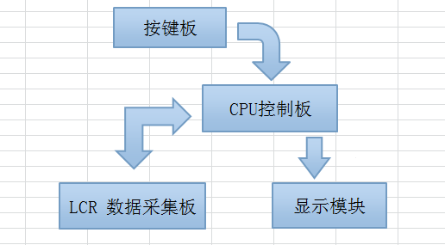

 | 软件系统 框架图 | 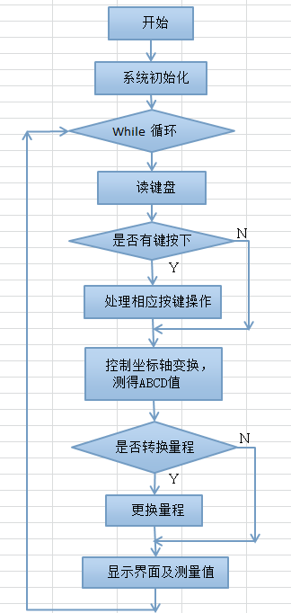

功能描述 （项目能够实现的功能） |  | 设M,X,R,F,V六个功能键 功能键M: 功能开关，按下键按 电阻(R) ->电容(C) ->电感(L) ->自动(AUTO) 顺次轮换切换，长按功能键则进入系统设置(S)模式。 模式键X: 串并联切换开关，按下键按 串联(S) -> 并联(P) 顺次换切。 量程键R: 量程开关，按下键按 40 -> 1K ->10K ->100K 顺次轮换切换。 频率键F: 频率开关，按下键按 100Hz -> 1000Hz -> 7800Hz 顺次轮换切换。 清零键C: 清零，当表笔开路时，开路清零，当表笔短路时，短路清零， 注意短按只清当前量程的，长按（１秒以上）则清所有量程。 数值键V: 记忆比较功能，按下记录当前测量值并进入记忆比较模式，在这一模式下，之后的测量值都会和记忆值比较交显示偏差绝对值及百分比，再按则退出记忆比较模式。

项目设计预计效果 |  | 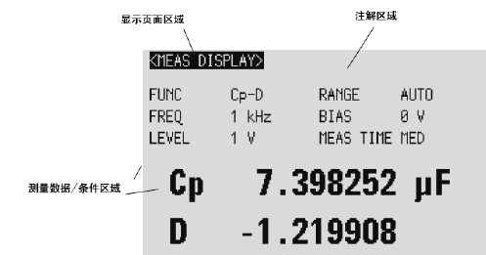

时间安排 |  | 日期 | 进度描述
 |  | 2012-10-15 | 学习ＣＯＧＳ技术资料，试验
 |  | 2012-11-15 | 更改ＬＣＲ输出部份程序，联调

